Hoja1
Departamento, provincia y distrito |  | Población
 | Total | Hombres | Mujeres
Perú | 31237385 | 46.3% | 47.8%
Departamento | 1 172 697 | 49.3% | 50.7%
Provincia | 219 494 | 48.8% | 51.2%
Distrito | 135 288 | 49.0% | 51.0%
 |  | 14450757 | 14931127

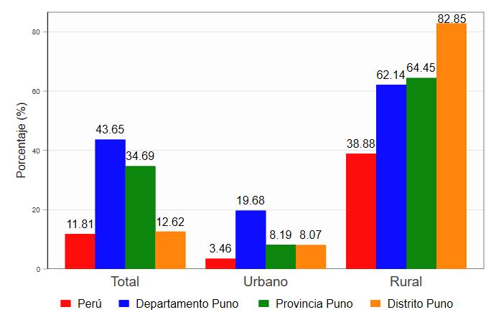
Cuadro 24: Porcentaje de población urbana y rural por sexo, Puno, 2017
Departamento, provincia y distrito | Total | Urbana |  | Total | Rural
 |  | Hombres | Mujeres |  | Hombres | Mujeres
Perú | 79.34% | 48.7% | 51.3% | 20.7% | 50.6% | 49.4%
Departamento Puno | 53.78% | 49.1% | 50.9% | 46.2% | 49.5% | 50.5%
Provincia Puno | 63.29% | 49.0% | 51.0% | 36.7% | 48.4% | 51.6%
Distrito Puno | 96.03% | 49.0% | 51.0% | 4.0% | 49.3% | 50.7%
Fuente: (INEI, 2018b) | 29381884 | 23311893 |  | 6069991

Cuadro 26: Porcentaje de población sin agua potable por área urbana y rural, Puno, 2017
lugar | Total | Urbano | Rural
Perú | 11.8% | 3.5% | 38.9%
Departamento Puno | 43.6% | 19.7% | 62.1% |  | 20.80 | 52
Provincia Puno | 34.7% | 8.2% | 64.4%
Distrito Puno | 12.6% | 8.1% | 82.8% |  | lugar | Perú | Departamento | Provincia | Distrito
 |  |  |  |  | Total | 0.11814129291 | 0.43649510824 | 0.34690078274 | 0.12618709748
 |  |  |  |  | Urbano | 0.034647612097 | 0.19681223797 | 0.081933557297 | 0.080744980678
 |  |  |  |  | Rural | 0.38883467676 | 0.62140307957 | 0.64445043265 | 0.8284687921

Cuadro 27: Porcentaje de población sin desagüe o letrina por área urbana y rural, Puno, 2017
Departamento, provincia y distrito | Total | Urbano | Rural
Perú | 33.4% | 18.0% | 83.1%
Departamento Puno | 64.3% | 26.1% | 93.8%
Provincia Puno | 53.2% | 14.5% | 96.6%
Distrito Puno | 17.5% | 12.2% | 99.2%
Fuente: (INEI, 2018b). Elaboración propia

Cuadro 28: Porcentaje de población que no dispone de alumbrado eléctrico por red pública por área urbana y rural, Puno, 2017
Departamento, provincia y distrito | Total | Urbano | Rural
Perú | 12.3% | 6.3% | 31.7%
Departamento Puno | 25.8% | 10.2% | 37.9%
Provincia Puno | 22.6% | 9.0% | 37.9%
Distrito Puno | 10.7% | 7.7% | 55.9%
Fuente: (INEI, 2018b). Elaboración propia

Cuadro 29: Tasa de analfabetismo por sexo, Puno, 2017
Departamento, provincia y distrito | Total | Hombres | Mujeres
Perú | 11.1% | 9.6% | 18.2%
Departamento Puno | 13.9% | 9.6% | 18.2%
Provincia Puno | 12.3% | 8.5% | 15.9%
Distrito Puno | 8.3% | 6.6% | 9.9%

Cuadro 30: Tasa de analfabetismo por área urbana y rural, Puno, 2017
Zona | Urbana |  |  |  | Rural
 | Total | Hombres | Mujeres |  | Total | Hombres | Mujeres
Perú | 8.6% | 7.6% | 9.6% |  | 20.4% | 14.7% | 26.2%
Departamento Puno | 10.0% | 7.9% | 12.0% |  | 18.5% | 11.5% | 25.4%
Provincia Puno | 8.2% | 6.6% | 9.8% |  | 19.3% | 11.8% | 26.3%
Distrito Puno | 7.9% | 6.4% | 9.3% |  | 19.5% | 12.2% | 26.5%
Fuente: (INEI, 2018b).

Figura 48: Porcentaje de niños de 0 a 12 años por sexo, Puno, 2017
Zona | Total | Hombres | Mujeres
Perú | 21.4% | 22.1% | 20.7%
Departamento Puno | 19.9% | 20.6% | 19.3%
Provincia Puno | 19.7% | 20.6% | 18.8%
Distrito Puno | 19.8% | 20.8% | 18.8%

Cuadro 27: Porcentaje de niños de 0 a 12 años por área urbana, área rural y por sexo, Puno, 2017
Zona | Urbana |  |  |  | Rural
 | Total | Hombres | Mujeres |  | Total | Hombres | Mujeres
Perú | 20.3% | 21.2% | 19.5% |  | 25.3% | 25.4% | 25.2%
Departamento Puno | 21.0% | 21.7% | 20.2% |  | 18.7% | 19.2% | 18.1%
Provincia Puno | 19.9% | 20.9% | 19.0% |  | 19.3% | 20.2% | 18.4%
Distrito Puno | 19.8% | 20.8% | 18.8% |  | 19.6% | 21.0% | 18.2%

